要項等
第2回ラクーンカップ プルミエ大会 要項
日時：令和５年１０月１４日（土） 開場８：００
会場：東部体育センター
＜本大会趣旨＞
＊ 競技歴2年以内の選手同士でゲームをおこない、今後の競技意欲向上に繋げてもらう。
※ 競技歴とはチームに所属してからの期間を指しています。
※ 競技歴は「半年」「1年」「1年半」「２年」で一番近い競技歴を選んでください。
＊ 種目を細かく分け、多くの選手に「入賞」の喜びを味わってもらう。
＜競技に関して(案)＞
＊ リーグ戦を実施します。
＊ 審判 主審：前試合の敗者 線審：対戦チームからお願いします。
※本大会は通常のスコアシートは使用せず、点数のみ記載する簡素なものを使用します。
＊ 選手が委縮しますので、過度の声援、アドバイスはお控えください。

＜エントリーに関して＞
＊ 所定のExcelシートに必要事項を記載して送付してください。
 |  | 送付先 | tanu@e-mail.jp
※ Excelの利用環境がない方はご相談ください。
＊ 〆切：30名程度もしくは9月20日あたりとします。
＊ 参加費：1名1,000円とします。事前振込ご協力ください。
＜その他＞
 | ・紙媒体のプログラムは印刷しません。
 | ・試合球、アップのシャトルは本部で準備します。それ以外は各自でご準備ください。
 | ・ユニフォーム、ゼッケンに関しては持っている人は使用してください。
 | ・11:30をめどに食事時間を取る予定です。
 | ・競技終了でない場合も17:00をめどに片付けをおこないます。
 | ・大会の結果、様子を新聞社、ホームページ等で公開することをご了承ください。

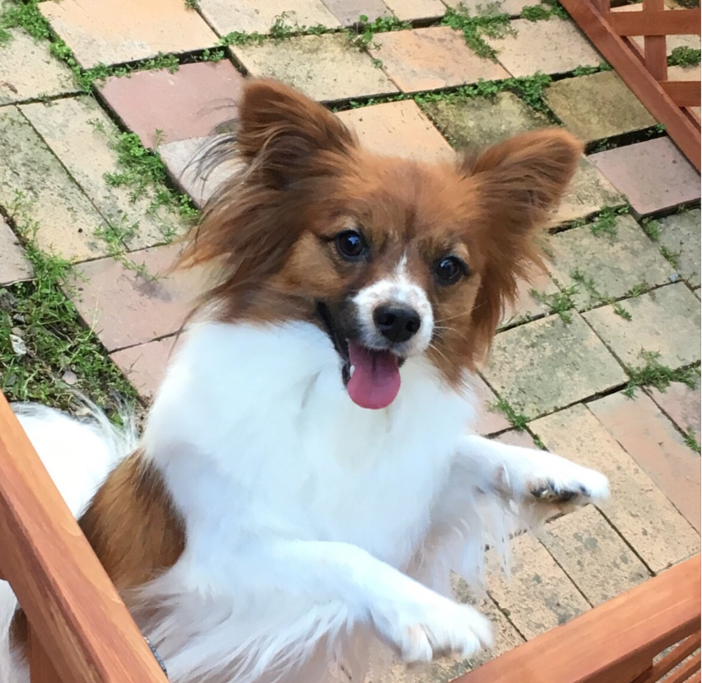
 |  |  |  | 今大会の全組合せや大会情報は
 |  |  |  | 公式アカウントからお届けしています。
 |  |  |  | 下記ＱＲコートよりご登録ください。

 | お待ちしてます🎵

